상품제안서
센트라도 우드심지 소이캔들 앰버 220g 1P | 상품코드: S39413

 |  |  |  |  |  |  | 02-713-8555 | www.synergygift.co.kr
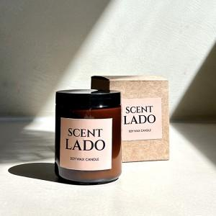

【상세/제작정보】 | <p><span style="font-size: 14pt;">※ 스티커 부착은 캔들 병 기준입니다.</span></p><p><span style="font-size: 14pt;">&nbsp; &nbsp;(케이스 부착시 작업비 별도발생)</span></p>

【인쇄/포장옵션】 | 스티커 / 포장지포장

【공급단가】 | 수량 | 30~ | 50~ | 100~ | 500~ | 1,000~
*VAT별도 | 단가 | 9,850원 | 9,550원 | 9,300원 | 8,800원 | 8,550원

【상품 URL】 | https://www.synergygift.co.kr:443/src/goods_detail.php?gdno=39413

